概要１
令和8(2026)年６月分結果の概要

 | １ 賃金の動き

 |  | ６月の１人平均月間現金給与総額は、規模５人以上で 53万7719円、前年同月比 6.1％増(規模30人以上で 62万2025円、
 |  | 5.6％増) となりました。
 |  | このうち、きまって支給する給与は29万1825円、前年同月比 3.7％増（規模30人以上で31万5055円、3.0％増）となり、
 |  | 特別に支払われた給与は24万5894円、前年同月比 9.0％増（規模30人以上で30万6970円、 8.5％増）となりました。

 |  | 実質賃金指数では、現金給与総額は、規模５人以上で前年同月比 3.5％増 （規模30人以上で 3.0％増）となりました。
 |  | このうち、きまって支給する給与は 前年同月比 1.2％増 （規模30人以上で 0.5％増）となりました。

 |  | 就業形態別では、現金給与総額は、規模５人以上で一般労働者は69万 18 円、前年同月比 5.1％増（規模30人以上で
 |  | 77万6847円、 5.0％増）、パートタイム労働者は12万6648円、前年同月比 6.8％減（規模30人以上で13万9576円、7.7％減）
 |  | となりました。

 |  |  |  |  | 第１表 賃 金 －調査産業計(パートタイム労働者を含む)－
 |  |  |  |  | １人平均月間 |  |  |  |  |  |  | 規模５人以上 |  |  |  |  |  | 規模３０人以上
 |  |  |  |  |  |  |  |  |  |  |  | 当月値 |  |  | 対前年同月比(％) |  |  | 当月値 |  |  | 対前年同月比(％)
 |  |  |  |  | 現金給与総額 |  |  |  | 実数（円） |  |  | 537,719 |  |  |  | 6.1 |  | 622,025 |  |  |  | 5.6
 |  |  |  |  |  |  |  |  | 名目賃金指数 |  |  | 185.4 |  |  |  |  |  | 189.7
 |  |  |  |  |  | きまって支給する給与 |  |  | 実数（円） |  |  | 291,825 |  |  |  | 3.7 |  | 315,055 |  |  |  | 3.0
 |  |  |  |  |  |  |  |  | 名目賃金指数 |  |  | 120.0 |  |  |  |  |  | 117.1
 |  |  |  |  |  |  | 所定内給与 |  | 実数（円） |  |  | 271,735 |  |  | ※ | 3.4 |  | 290,003 |  |  | ※ | 2.5
 |  |  |  |  |  |  | 超過労働給与 |  | 実数（円） |  |  | 20,090 |  |  | ※ | 9.1 |  | 25,052 |  |  | ※ | 9.2
 |  |  |  |  |  | 特別に支払われた給与 |  |  | 実数（円） |  |  | 245,894 |  |  | ※ | 9.0 |  | 306,970 |  |  | ※ | 8.5
 |  |  |  |  | 現金給与総額 |  |  |  | 実質賃金指数 |  |  | 156.6 |  |  |  | 3.5 |  | 160.2 |  |  |  | 3.0
 |  |  |  |  |  | きまって支給する給与 |  |  | 実質賃金指数 |  |  | 101.4 |  |  |  | 1.2 |  | 98.9 |  |  |  | 0.5
 |  |  |  |  | 注）※の箇所は、実数による増減率、その他の箇所は指数による増減率を掲載していますので利用にあたっては注意が必要です。

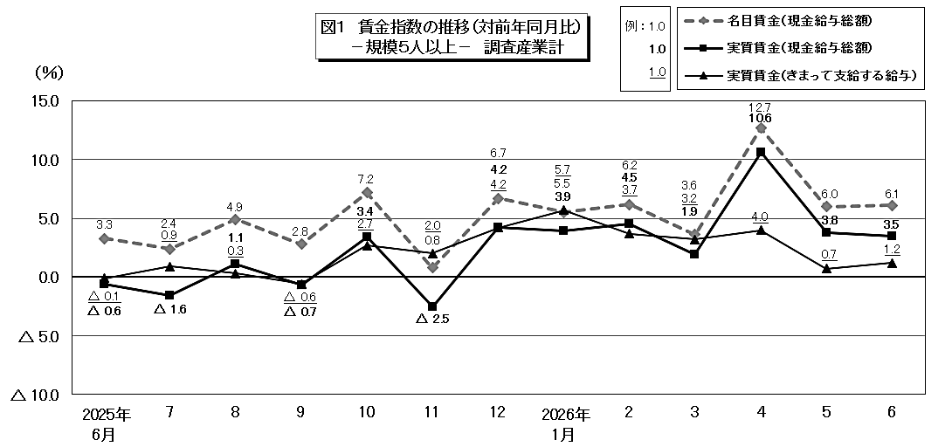

 |  | 第１表（参考） 賃 金 －就業形態別・調査産業計－
 |  | １人平均月間 |  |  |  |  |  | 規模５人以上 |  |  |  |  |  |  |  |  | 規模３０人以上
 |  |  |  |  |  |  |  | 一般労働者 |  |  | パートタイム労働者 |  |  |  |  |  | 一般労働者 |  |  |  | パートタイム労働者
 |  |  |  |  |  |  |  | 当月値(円) | 対前年同月比(％) |  | 当月値(円) |  | 対前年同月比(％) |  |  |  | 当月値(円) |  | 対前年同月比(％) |  | 当月値(円) |  | 対前年同月比(％)
 |  | 現金給与総額 |  |  |  |  |  | 690,018 |  | 5.1 | 126,648 |  |  | △ 6.8 |  |  | 776,847 |  |  | 5.0 | 139,576 |  |  | △ 7.7
 |  |  | きまって支給する給与 |  |  |  |  | 358,620 |  | 3.0 | 111,539 |  |  | △ 3.5 |  |  | 376,798 |  |  | 2.9 | 122,653 |  |  | △ 6.2
 |  |  |  | うち所定内給与 |  |  |  | 332,277 | ※ | 2.6 | 108,326 |  | ※ | △ 3.3 |  |  | 344,879 |  | ※ | 2.3 | 118,997 |  | ※ | △ 5.7
 |  |  | 特別に支払われた給与 |  |  |  |  | 331,398 | ※ | 7.4 | 15,109 |  | ※ | △ 25.5 |  |  | 400,049 |  | ※ | 7.1 | 16,923 |  | ※ | △ 17.1
 |  | 注）※の箇所は、実数による増減率、その他の箇所は指数による増減率を掲載していますので利用にあたっては注意が必要です。

概要2
２ 労働時間の動き

 | ６月の総実労働時間は、規模５人以上で145.6時間、前年同月比0.7％増（規模30人以上で149.9時間、0.4％増)
 | となりました。
 | このうち、所定内労働時間は135.6時間、前年同月比 0.5％増（規模30人以上で 138.0時間、0.0％ ）となりました。
 | 所定外労働時間は10.0時間、前年同月比 3.1％増（規模30人以上で11.9時間、4.4％増）となりました。
 | また、製造業の所定外労働時間は12.0時間、前年同月比17.8％減（規模30人以上で13.7時間、18.9％減）となりました。

 | 就業形態別では、総実労働時間は、規模５人以上で一般労働者は168.7時間、前年同月比1.2％増（規模30人以上で
 | 169.5時間、1.6％増）、パートタイム労働者は83.3時間、前年同月比7.1％減（規模30人以上で 89.0時間、9.5％減）
 | となりました。

 |  |  | 第２表 労働時間 －調査産業計(パートタイム労働者を含む)－
 |  |  | １人平均月間 |  |  |  |  |  | 規模５人以上 |  |  |  | 規模３０人以上
 |  |  |  |  |  |  |  |  | 当月値 |  | 対前年同月比(％) |  | 当月値 |  | 対前年同月比(％)
 |  |  | 総実労働時間 |  |  |  | 実数（時間） |  | 145.6 |  | 0.7 |  | 149.9 |  | 0.4
 |  |  |  |  |  |  | 指 数 |  | 103.3 |  |  |  | 102.0
 |  |  |  | 所定内労働時間 |  |  | 実数（時間） |  | 135.6 |  | 0.5 |  | 138.0 |  | 0.0
 |  |  |  |  |  |  | 指 数 |  | 102.7 |  |  |  | 101.8
 |  |  |  | 所定外労働時間 |  |  | 実数（時間） |  | 10.0 |  | 3.1 |  | 11.9 |  | 4.4
 |  |  |  |  |  |  | 指 数 |  | 112.4 |  |  |  | 104.4
 |  |  | 出 勤 日 数 |  |  |  | （日） |  | 18.7 |  | 0.0 |  | 18.9 |  | 0.2
 |  |  | 注）出勤日数の前年同月比欄は、前年同月差。

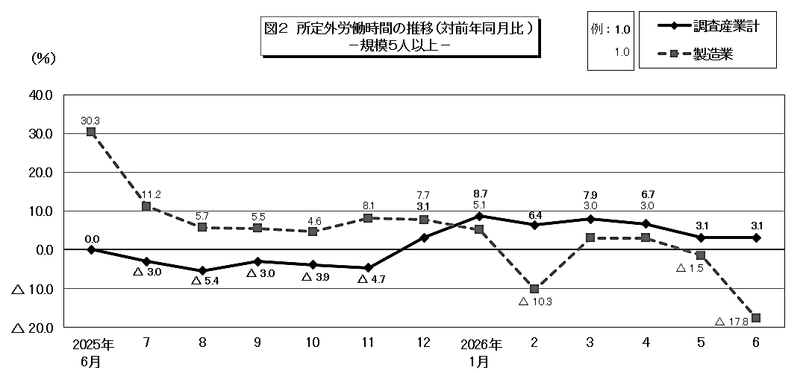

 | 第２表（参考） 労働時間 －就業形態別・調査産業計－
 | １人平均月間 |  |  |  |  | 規模５人以上 |  |  |  |  |  | 規模３０人以上
 |  |  |  |  |  | 一般労働者 |  | パートタイム労働者 |  |  |  | 一般労働者 |  |  | パートタイム労働者
 |  |  |  |  |  | 当月値 | 対前年同月比(％) | 当月値 |  | 対前年同月比(％) |  | 当月値 |  | 対前年同月比(％) | 当月値 | 対前年同月比(％)
 | 総実労働時間 |  |  |  | (時間) | 168.7 | 1.2 | 83.3 |  | △ 7.1 |  | 169.5 |  | 1.6 | 89.0 | △ 9.5
 |  | 所定内労働時間 |  |  | (時間) | 155.7 | 1.0 | 81.5 |  | △ 6.8 |  | 154.5 |  | 1.3 | 86.7 | △ 9.0
 |  | 所定外労働時間 |  |  | (時間) | 13.0 | 3.2 | 1.8 |  | △ 21.7 |  | 15.0 |  | 4.9 | 2.3 | △ 23.3
 | 出 勤 日 数 |  |  |  | (日) | 20.2 | 0.1 | 14.5 |  | △ 0.5 |  | 20.0 |  | 0.3 | 15.2 | △ 0.7
 | 注）出勤日数の前年同月比欄は、前年同月差。

概要3
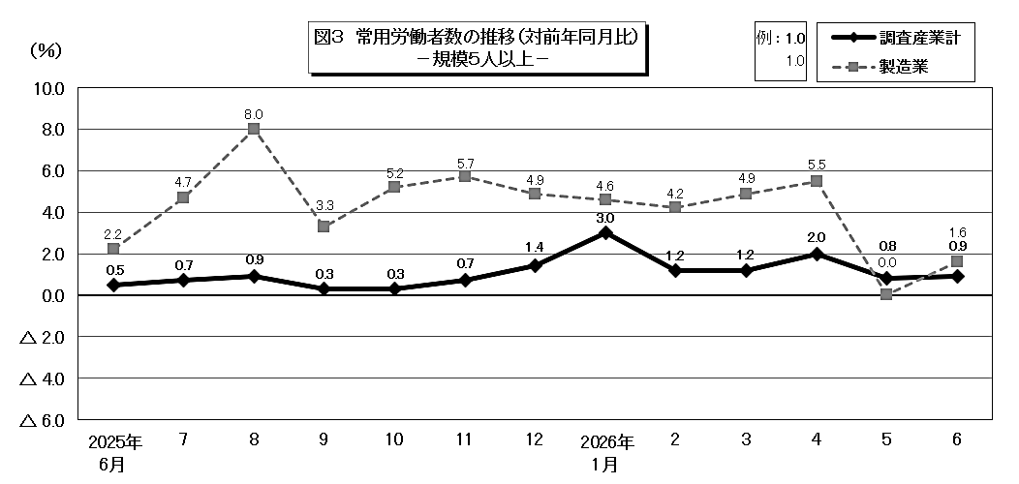
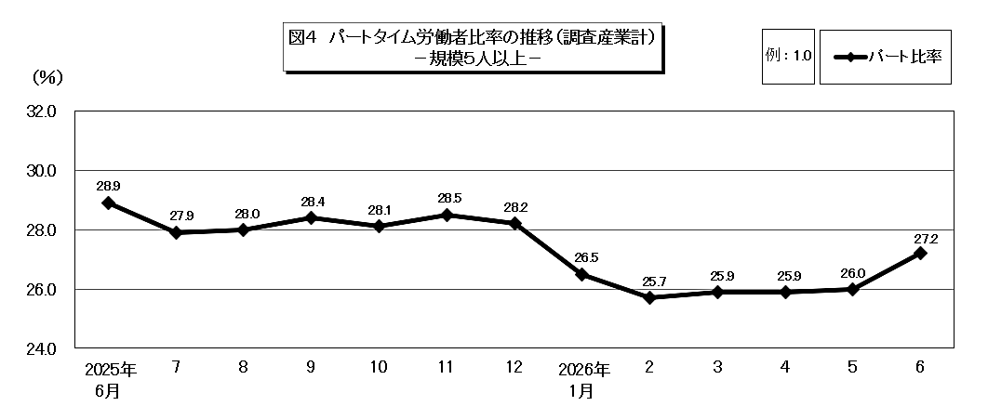
３ 雇用の動き

 | ６月の常用労働者数(推計)は、規模５人以上で 85万5350人、前年同月比 0.9％増 （規模30人以上で
 | 50万4242人、0.6％増）となりました。
 | このうち、一般労働者は62万2680人（規模30人以上で38万 968人）、パートタイム労働者は23万2670人
 | （規模30人以上で12万3274人）となり、パートタイム労働者比率は27.2％（規模30人以上で24.4％）となりました。
 | また、製造業の常用労働者数は10万4590人、前年同月比 1.6％増 （規模30人以上で 8万2999人、 0.9％増）
 | となりました。
 | 入職率・離職率では、入職率は1.88％、前年同月差 0.02ポイント減、離職率は1.71％、前年同月差 0.28ポイント増
 | となりました。

 |  | 第３表 雇 用 －調査産業計(パートタイム労働者を含む)－
 |  | 本月末 |  |  | 規模５人以上 |  | 規模３０人以上
 |  |  |  |  | 当月値 | 対前年同月比(％) | 当月値 | 対前年同月比(％)
 |  | 常 用 労 働 者 数 |  | （人） | 855,350 | 0.9 | 504,242 | 0.6
 |  |  | （一般労働者） |  | (622,680) |  | (380,968)
 |  |  | （パートタイム労働者） |  | (232,670) |  | (123,274)
 |  |  |  | 常用雇用指数 | 100.7 |  | 103.0
 |  | パートタイム労働者比率 |  | （％） | 27.2 | △ 1.7 | 24.4 | △ 1.3
 |  | 労 働 | 入職率 | （％） | 1.88 | △ 0.02 | 1.90 | 0.23
 |  | 異動率 | 離職率 | （％） | 1.71 | 0.28 | 1.60 | 0.34
 |  | 注）入職率・離職率及びパートタイム労働者比率の前年同月比欄は、前年同月差。

